PITS標準フォーム_第1版
商 品 規 格 書
＊記載の情報は「適用日」時点の情報です。
 |  |  |  |  | 適用日
作成日：9999/99/99
株式会社 ○○
作成日：9999/99/99
株式会社 ○○
作成日：9999/99/99
株式会社 ○○
作成日：9999/99/99
株式会社 ○○
作成日：9999/99/99
株式会社 ○○
作成日：9999/99/99
株式会社 ○○
作成日：9999/99/99
株式会社 ○○
作成日：9999/99/99
株式会社 ○○
作成日：9999/99/99
株式会社 ○○
作成日：9999/99/99
株式会社 ○○
作成日：9999/99/99
株式会社 ○○
作成日：9999/99/99
株式会社 ○○
作成日：9999/99/99
株式会社 ○○
作成日：9999/99/99
株式会社 ○○
作成日：9999/99/99
株式会社 ○○
商品名 |  |  |  |  | メーカー名

共通商品コード |  |  | ﾒｰｶｰﾌﾟﾗｲﾍﾞｰﾄｺｰﾄﾞ |  | ＰＢ／ＮＢ 分類
ブランド名 |  |  |  |  | 荷姿規格

画像情報 |  |  |  | 一括表示情報
 |  |  |  | 名称
 |  |  |  | 原材料名

 | 商品の外観画像を枠内に収まるように貼り付けてください

 |  |  |  | 内容量
 |  |  |  | 固形量
 |  |  |  | 内容総量
 |  |  |  | 保存方法

 |  |  |  | 原産国
 |  |  |  | 原料原産地名

アレルギー物質情報 |  |  |  | 使用上の注意
えび |  | あわび | 大豆
かに |  | いか | 鶏肉
小麦 |  | いくら | バナナ
そば |  | オレンジ | 豚肉 | 調理方法
卵 |  | ｶｼｭｰﾅｯﾂ | まつたけ
乳 |  | ｷｳｲﾌﾙｰﾂ | もも
落花生 |  | 牛肉 | やまいも | 使用方法
 |  | くるみ | りんご
 |  | ごま | ゼラチン
 |  | さけ | 魚介類
 |  | さば |  | 殺菌方法
 |  |  |  | 凍結前加熱の有無
アレルゲンコンタミ注意喚起 |  |  |  | 加熱調理の必要性
 |  |  |  | でん粉含有率
 |  |  |  | 無脂乳固形分
 |  |  |  | 乳脂肪分
 |  |  |  | 期限
 |  |  |  | その他表示
商品情報
賞味・消費区分
賞味・消費期間
製造年月日の表示 |  |  |  | 栄養成分情報
賞味・消費期限の表示 |  |  |  | 分析・計算単位
保存時温度帯区分 |  |  |  | エネルギー |  | kcal | たんぱく質 | g
米トレーサビリティ対象区分 |  |  |  | 脂質 |  | g | 炭水化物 | g
商品特徴 |  |  |  | ナトリウム |  | mg | 食塩相当量 | g
 |  |  |  | 備考

 |  |  |  | 企業情報
 |  |  |  | 製造者名
召し上がり方・利用方法 |  |  |  | 製造者住所
 |  |  |  | 製造者電話
 |  |  |  | 販売者名
 |  |  |  | 販売者住所
 |  |  |  | 販売者電話
 |  |  |  | 輸入者名
 |  |  |  | 輸入者住所
酒類識別区分 |  |  |  | 輸入者電話
酒類分類 |  |  |  | 加工者名
アルコール分 |  |  |  | 加工者住所

記入例
商 品 規 格 書
＊記載の情報は「適用日」時点の情報です。
 |  |  |  |  |  |  |  |  | 適用日 |  | 2015-07-30
作成日：9999/99/99
株式会社 ○○
作成日：9999/99/99
株式会社 ○○
作成日：9999/99/99
株式会社 ○○
作成日：9999/99/99
株式会社 ○○
作成日：9999/99/99
株式会社 ○○
作成日：9999/99/99
株式会社 ○○
作成日：9999/99/99
株式会社 ○○
作成日：9999/99/99
株式会社 ○○
作成日：9999/99/99
株式会社 ○○
作成日：9999/99/99
株式会社 ○○
作成日：9999/99/99
株式会社 ○○
作成日：9999/99/99
株式会社 ○○
作成日：9999/99/99
株式会社 ○○
作成日：9999/99/99
株式会社 ○○
作成日：9999/99/99
株式会社 ○○
商品名 |  | ｶﾆﾌｳﾐｼｭｰﾏｲ |  |  |  |  |  |  | メーカー名 |  | ｶﾌﾞｼｷｶﾞｲｼｬﾋﾟｯﾂ
 |  | かに風味シューマイ |  |  |  |  |  |  |  |  | 株式会社ピッツ
共通商品コード |  | 4912345678904 |  |  | ﾒｰｶｰﾌﾟﾗｲﾍﾞｰﾄｺｰﾄﾞ |  | 12345 |  | ＰＢ／ＮＢ 分類 |  | ＮＢ
ブランド名 |  | 本格中華シリーズ |  |  |  |  |  |  | 荷姿規格 |  | ２５ｇ×１０個×１２トレー×３合

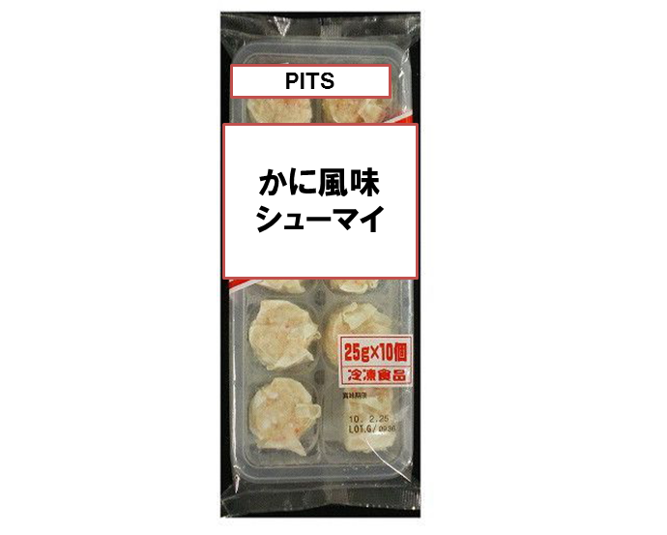
画像情報 |  |  |  |  |  |  |  | 一括表示情報
 |  |  |  |  |  |  |  | 名称 | シューマイ
 |  |  |  |  |  |  |  | 原材料名 | 野菜（たまねぎ・しょうが）、豚脂、魚肉すり身、つなぎ（小麦粉・でん粉・卵白）、ばれいしょ、繊維状植物性たん白、食塩、エキス（かに・チキン・ポーク）、糖類（砂糖・ぶどう糖）、かに、たん白加水分解物、香辛料、ラード、皮（小麦粉・粉末状植物性たん白）、調味料（アミノ酸等）、着色料（紅麹・カロチノイド・ラック）、（原材料の一部に大豆を含む）

 |  |  |  |  |  |  |  | 内容量 | ２５ｇ×１０個
 |  |  |  |  |  |  |  | 固形量 | －
 |  |  |  |  |  |  |  | 内容総量 | －
 |  |  |  |  |  |  |  | 保存方法 | －１８℃以下で保存して下さい。

 |  |  |  |  |  |  |  | 原産国 | 日本
 |  |  |  |  |  |  |  | 原料原産地名 | －

アレルギー物質情報 |  |  |  |  |  |  |  | 使用上の注意 | 油で揚げる際、油はねにご注意ください。商品に霜がついている場合は、油はねの原因となりますので取り除いてください。一度にたくさん入れますと油の温度が下がり、調理不良となる恐れがありますのでご注意ください。
えび | 含まない | あわび |  | 含まない | 大豆 | 含む
かに | 含む | いか |  | 含まない | 鶏肉 | 含む
小麦 | 含む | いくら |  | 含まない | バナナ | 含まない
そば | 含まない | オレンジ |  | 含まない | 豚肉 | 含む |  | 調理方法 | －
卵 | 含む | ｶｼｭｰﾅｯﾂ |  | 含まない | まつたけ | 含まない
乳 | 含まない | ｷｳｲﾌﾙｰﾂ |  | 含まない | もも | 含まない
落花生 | 含まない | 牛肉 |  | 含まない | やまいも | 含まない |  | 使用方法 | 蒸す：凍ったまま充分蒸気のあがった蒸し器に入れ、約１０分間蒸してください。油で揚げる：凍ったまま、１７０～１８０℃に熱した油で約３分３０秒間揚げてください。
 |  | くるみ |  | 含まない | りんご | 含まない
 |  | ごま |  | 含まない | ゼラチン | 含まない
 |  | さけ |  | 含まない | 魚介類 | 含まない
 |  | さば |  | 含まない |  |  |  | 殺菌方法 | －
 |  |  |  |  |  |  |  | 凍結前加熱の有無 | 加熱してありません
アレルゲンコンタミ注意喚起 |  |  |  |  |  |  |  | 加熱調理の必要性 | 加熱してください
本品製造工場ではえび、かにを含む製品を生産しています。 |  |  |  |  |  |  |  | でん粉含有率 | －
 |  |  |  |  |  |  |  | 無脂乳固形分 | －
 |  |  |  |  |  |  |  | 乳脂肪分 | －
 |  |  |  |  |  |  |  | 賞味期限 | 枠外の表面に記載してあります
 |  |  |  |  |  |  |  | その他表示 | 魚肉すり身には、たちうおなどの白身魚を使用しています。
商品情報
賞味・消費区分 |  |  | 賞味期限対象
賞味・消費期間 |  |  | 365日
製造年月日の表示 |  |  | なし |  |  |  |  | 栄養成分情報
賞味・消費期限の表示 |  |  | あり |  |  |  |  | 分析・計算単位 | １００ｇあたり
保存時温度帯区分 |  |  | 冷凍 |  |  |  |  | エネルギー | 188 | kcal |  | たんぱく質 | 6 | g
米トレーサビリティ対象区分 |  |  | 対象外 |  |  |  |  | 脂質 | 9 | g |  | 炭水化物 | 20 | g
商品特徴 |  |  |  |  |  |  |  | ナトリウム | 456 | mg |  | 食塩相当量 | 1.2 | g
かにの風味豊かでボリューム感たっぷりのシューマイです。お弁当や給食の副菜に適しています。 |  |  |  |  |  |  |  | 備考 | 上記栄養成分値はすべて分析値です。

 |  |  |  |  |  |  |  | 企業情報
 |  |  |  |  |  |  |  | 製造者名 | 株式会社ピッツ
召し上がり方・利用方法 |  |  |  |  |  |  |  | 製造者住所 | 東京都中央区銀座１０－１０－１０
蒸す場合は蒸し器で約１０分間蒸してください。揚げる場合は１７０℃～１８０℃に熱した油で約３分３０秒揚げてください。 |  |  |  |  |  |  |  | 製造者電話 | 0356433450
 |  |  |  |  |  |  |  | 販売者名 | －
 |  |  |  |  |  |  |  | 販売者住所 | －
 |  |  |  |  |  |  |  | 販売者電話 | －
 |  |  |  |  |  |  |  | 輸入者名 | －
 |  |  |  |  |  |  |  | 輸入者住所 | －
酒類識別区分 |  |  | 当該ケースに酒類を含まない |  |  |  |  | 輸入者電話 | －
酒類分類 |  |  | － |  |  |  |  | 加工者名 | －
アルコール分 |  |  | － |  |  |  |  | 加工者住所 | －

